ปร.5 R1
 |  |  |  |  | แบบ ปร.5(ก) แผ่นที่ 1
สรุปผลการประมาณราคาค่าก่อสร้าง
ส่วนงาน |  | งานอาคาร
ประเภท |  | ก่อสร้างและปรับปรุงห้องน้ำบ้านพักรับรองเรือนแถวและเรือนแฝด จำนวน 26 ห้อง
เจ้าของอาคาร |  | การนิคมอุตสาหกรรมแห่งประเทศไทย
สถานที่ก่อสร้าง |  | นิคมอุตสาหกรรมมาบตาพุด
หน่วยงานออกแบบแปลนและรายการ
แบบเลขที่
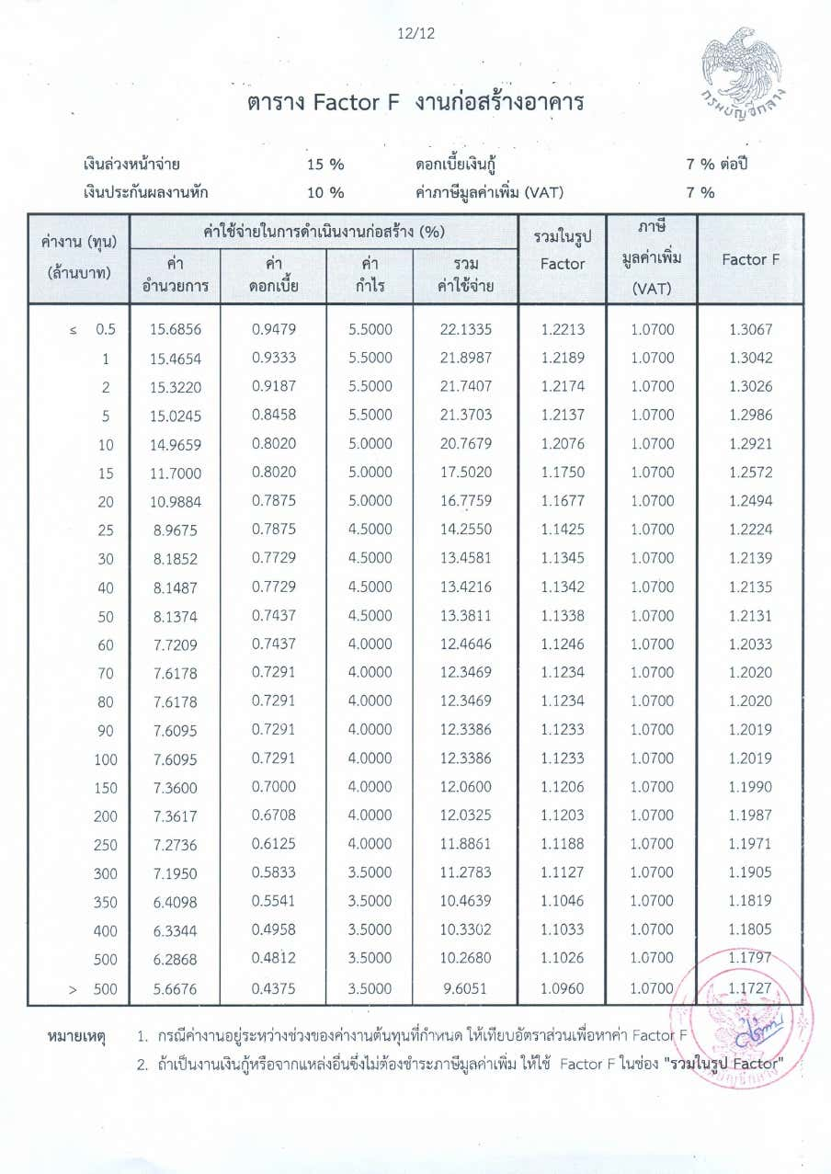
ประมาณราคาตามแบบที่ ปร.4
ประมาณราคาเมื่อวันที่ 19 กุมภาพันธ์ 2569

ลำดับที่ | รายการ | ค่างานต้นทุน | FACTOR F | ค่าก่อสร้าง | หมายเหตุ

 | ประเภทงานก่อสร้างตกแต่ง

 | แบบที่ 1: ห้องน้ำบ้านพักรับรอง 105-1 ถึง 105-6
1 | งานรื้อถอน | 11,388.00 | 1.3015 | 14,821.00
2 | งานสถาปัตยกรรม (พื้น,ผนัง, ฝ้า, ประตู, หน้าต่าง) | 275,916.00 | 1.3015 | 359,105.00
3 | งานสุขภัณฑ์และอุปกรณ์ | 148,272.00 | 1.3015 | 192,976.00
4 | งานระบบวิศวกรรม
4.1 | งานระบบไฟฟ้า | 39,198.00 | 1.3015 | 51,016.00
4.2 | งานระบบระบายอากาศ | 20,538.00 | 1.3015 | 26,730.00 |  | 2 | 1.3026
4.3 | งานระบบสุขาภิบาล | 101,562.00 | 1.3015 | 132,183.00 |  | 2.82 | 1.3015
 |  |  |  |  |  | 5 | 1.2986
 | แบบที่ 2: ห้องน้ำบ้านพักรับรอง 106-1 ถึง 106-20
1 | งานรื้อถอน | 45,120.00 | 1.3015 | 58,724.00
2 | งานสถาปัตยกรรม (พื้น,ผนัง, ฝ้า, ประตู, หน้าต่าง) | 999,820.00 | 1.3015 | 1,301,266.00
3 | งานสุขภัณฑ์และอุปกรณ์ | 574,580.00 | 1.3015 | 747,816.00
4 | งานระบบวิศวกรรม
4.1 | งานระบบไฟฟ้า | 203,420.00 | 1.3015 | 264,751.00
4.2 | งานระบบระบายอากาศ | 68,460.00 | 1.3015 | 89,101.00
4.3 | งานระบบสุขาภิบาล | 330,880.00 | 1.3015 | 430,640.00

 |  | 2,819,154.00 |  | 3,669,129.00
 | เงื่อนไขการใช้ตาราง Factor F
 | เงินล่วงหน้าจ่าย….………15%
 | เงินประกันผลงานหัก….…10%
 | ดอกเบี้ยเงินกู้…………….. 7%
 | ภาษีมูลค่าเพิ่ม................7%
 |  | รวมค่าก่อสร้าง |  | 3,669,129.00

Factor-F
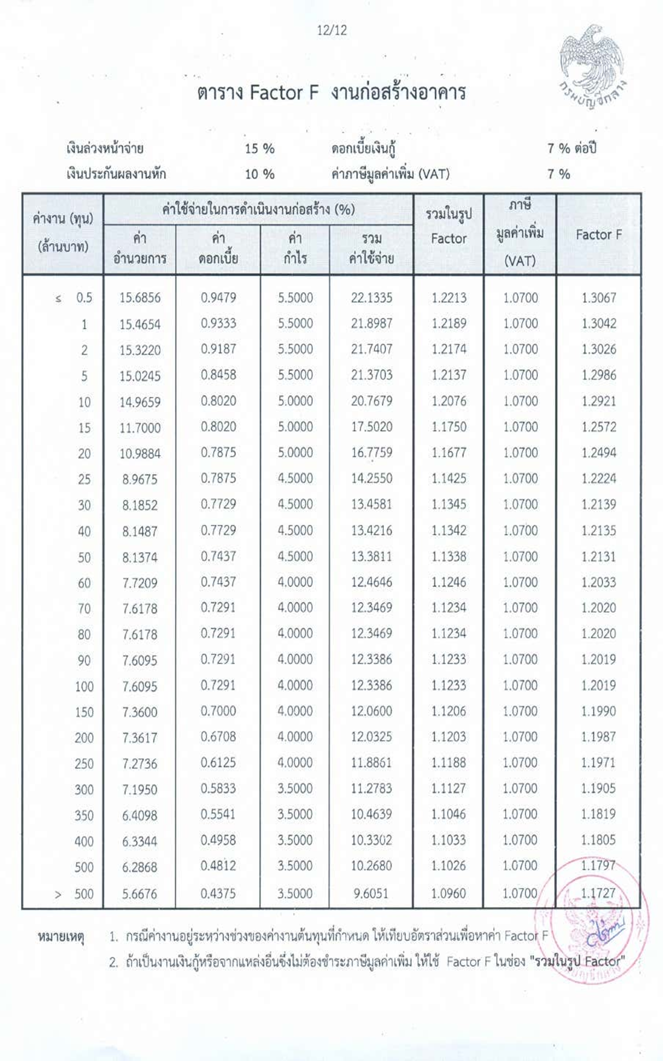
ค่า Factor F ของค่างานต้นทุน A = D - {(D - E) x (A - B) / (C - B)}

เงื่อนไข | เงินล่วงหน้าจ่าย | 10%
 | เงินประกันผลงานหัก | 5%
 | ดอกเบี้ยเงินกู้ | 7%
 | ค่าภาษีมูลค่าเพิ่ม (VAT) | 7%

ค่า Factor F ของค่างานต้นทุน A = D - {(D - E) x (A - B) / (C - B)}

งานก่อสร้างทาง
Item | Definition | Value
A | ค่างานต้นทุนที่ต้องการหา Factor F | 2,819,154.00
B | ค่างานต้นทุนขั้นต่ำ (ขอบล่าง) | 2,000,000.00
C | ค่างานต้นทุนขั้นสูง (ขอบบน) | 5,000,000.00
D | ค่า Factor F ของค่างานต้นทุนขั้นต่ำ | 1.3026
E | ค่า Factor F ของค่างานต้นทุนขั้นสูง | 1.2986
Factor F ของค่างานต้นทุน |  | 1.30150

